Sheet1
工具： | 攻击迭代看6
 | 1 按照下面步骤来打开该工具
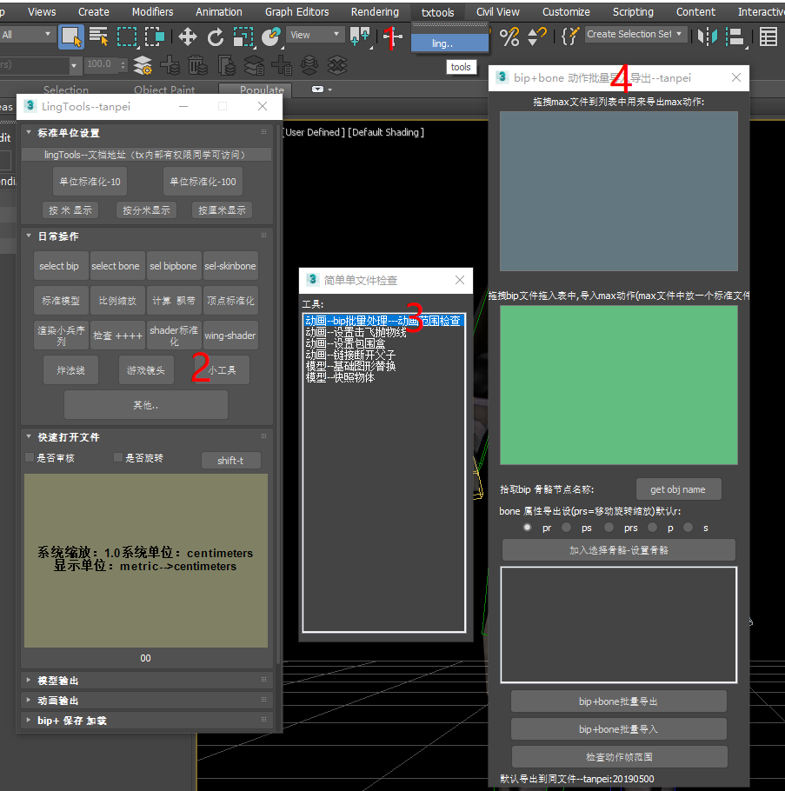

 | 2 批量导出动作
 |  | 1要导出的max当前文件，使用鼠标拖入2的地方，注意:max文件是一批文件，骨骼名称都相等
 |  | 2 点击3的位置， 选择一个bip骨骼，（打开一个max文件) ，这个步骤主要是模拟选择bip，方便后续导出动作
 |  | 3 由于该工具bip 和bone 是分开导出的，bone 默认使用 旋转导出， 对于弓箭 还需要移动数据， 需要设置 导出状态， pr 是位置旋转 ps是位置缩放 prs 位置旋转缩放 p 位置 s是缩放
 |  | 4 旋转弓箭骨骼， 点击 5 加入要特殊导出数据
 |  | 5 点击7 批量导出bip数据

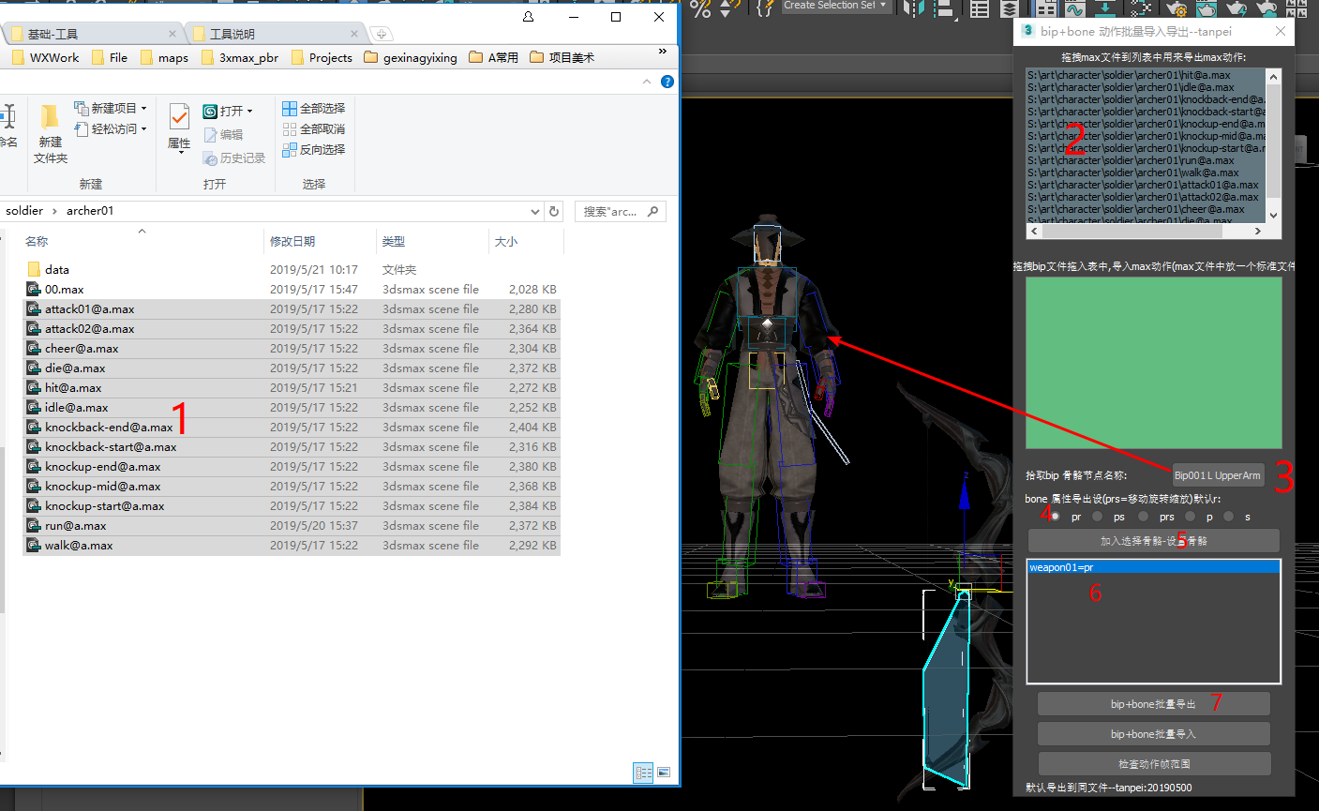

 | 3批量导出完成
 |  | 1 会打log
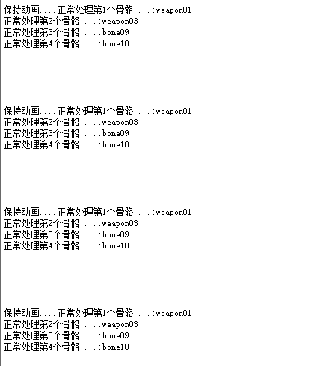

 |  | 2 导出相对数据
 |  |  | 分别是： bip 骨骼数据 + bone骨骼数据

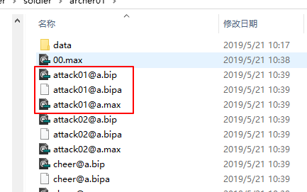

 | 4批量导入
 |  | 1 选择bip ，拖入刀bip 2种
 |  | 2 在3的位置拖入max文件，该文件应该是蒙皮文件。
 |  | 3同样需要选择一个骨骼进行设置，点击5 ，在场景中 pick 一个骨骼
 |  | 4点击 4 批量导入，会加载蒙皮文件，然后另存一个 和bip 一样的 名称的max文件
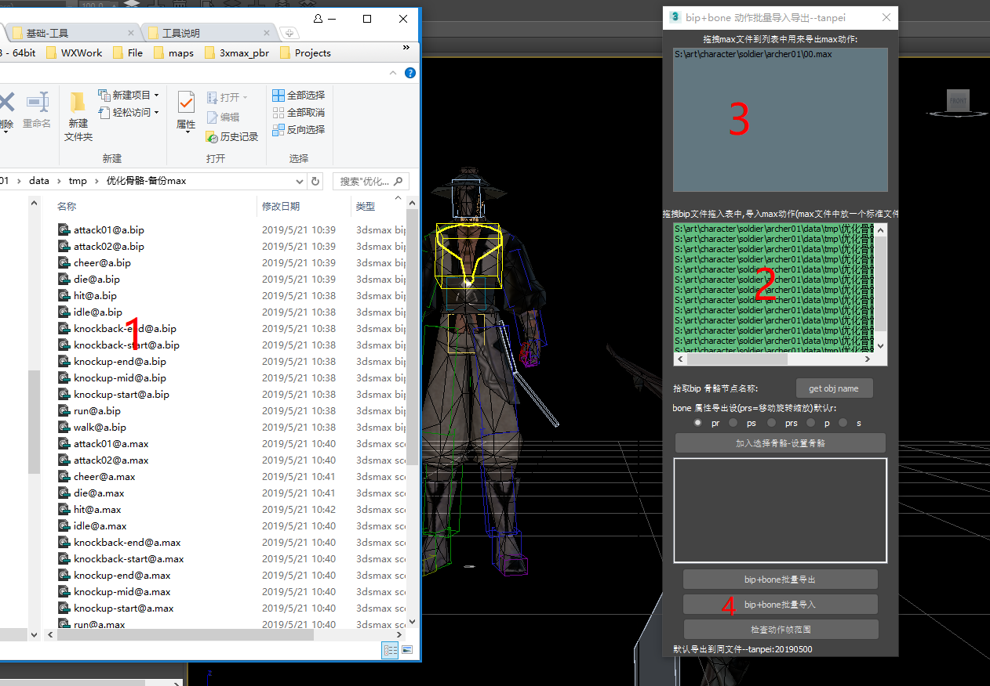

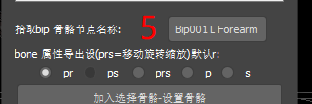

 | 5 动作批量导入做了修改-- 导入bip 检查到和bip 一样的max文件，直接加载 max文件，导入动画， 如果没有对应的max文件， 则使用标准文件，导入。
 |  | 此次修改主要是解决 bip多次导入问题， 比如 下面这个 bip 需要导出两次， 需要导入两次，方式， 每次都使用新文件
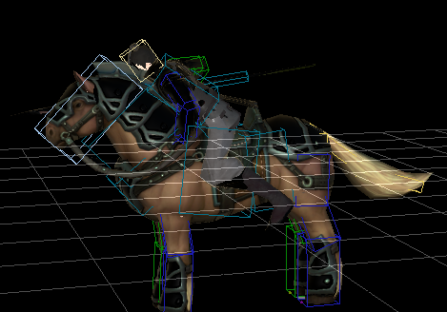

 | 6 攻击迭代：
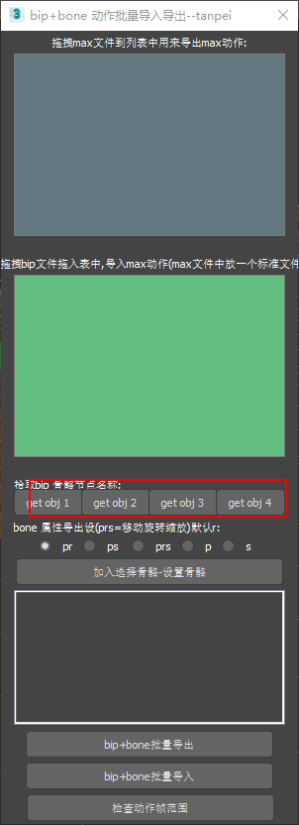

 |  |  |  | 支持同时导出4个bip动画，命名分别是 前缀是tanpei 01 - 04

 |  |  |  | 导入数据， 根据按钮 1-4 分别使用 tanpei 01 -4 数据

 |  |  |  | 多bip 骑马动作已经支持

